Feuil1
2017-05-17 | Virement ldd-chq | 500 | X | 500
2017-06-12 | Versement Châteaubernard subvention 2017 V | 400 | X | 400
2017-06-16 | Remise N° 6438766 de 11 chq (vêtements) | 557 | X | 557
2017-06-16 | Remise N° 1941833 de billets (vêtements) | 55 | X | 55
2017-06-22 | Virement cpte-ldd | 1000 | X | 1000
2017-06-23 | Virement ldd-cpt | 1000 | X | 1000
Attention le "V" doit etre la derniere lettre de la cellule (B)

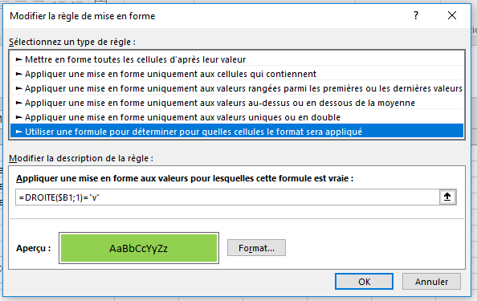
 | V

 |  |  |  |  | essai

